Hoja1
 |  | Referencia: |  |  | 6 |  |  | Maribel Gil modelista |  |  | 0 a 1.5 | 5 | 1.05
 |  | Tipo: |  |  | BILLETERA MASCULINA |  |  |  |  |  | 1.51 a 3 | 10 | 1.1
 |  | Fecha: |  |  | 2023-01-25 |  |  |  |  |  | 3.01 a 5 | 15 | 1.15
 |  | cliente |  |  | SENA |  |  |  |  |  | mas de 5 | 20 | 1.2
 |  | numero de ficha |  |  | celda de Producción |  |  |  |  |  | tiras de mas de 80 cm | 40 | 1.4

material | numero del molde | nombre del molde | cantidad | alto | ancho | alto x ancho = cm_2 | dm_2 | % desperdicio | Total |  | 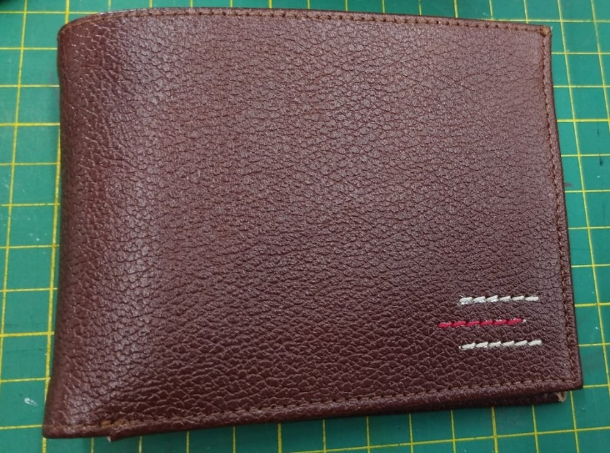
cuero | 1 | ESPALDAR | 1 | 11.1 | 26 | 288.6 | 2.89 | 1.1 | 3.17
 | 5 | TIRA DIVISIÓN | 1 | 1.8 | 23 | 41.4 | 0.41 | 1.05 | 0.43
 | 7 | CENTRO | 1 | 9.1 | 3.6 | 32.76 | 0.33 | 1.05 | 0.34
 | 8 | TARJETERO TOPE | 2 | 2.7 | 11 | 29.7 | 0.30 | 1.05 | 0.62
 | 9 | TARJETEROS | 4 | 2.7 | 11 | 29.7 | 0.30 | 1.1 | 1.31
 | 10 | SELLERO | 2 | 6.1 | 11 | 67.1 | 0.67 | 1.05 | 1.41
 |  |  |  |  |  |  |  | 1.05
 |  |  |  |  |  |  |  | 1.05
 |  |  |  |  |  |  |  | 1.05
 |  |  |  |  |  |  |  | 1.05
 |  |  |  |  |  |  |  | 1.1
 |  |  |  |  |  |  |  | 1.05
 | total cuero en dm_2 |  |  |  |  |  |  |  | 7.29
perimetros para consumo de hilo en cm |  |  |  | 33.5 | 85.6 | 119.1 | 238.2

material | numero del molde | nombre del molde | cantidad | alto | ancho | atlo x ancho=cm_2 | % desperdicio | Total
 |  |  |  |  | 21 |  | 1.1
 |  |  |  |  | 13 |  | 1.1

material | numero del molde | nombre del molde | cantidad | alto | ancho | atlo x ancho=cm_2 | % desperdicio | Total
FORRO | 2 | ESPALDAR | 1 | 8.9 | 23.8 | 211.82 | 1.1 | 233.00 | 10
 | 3 | COMPLEMETO ESPALDAR | 1 | 8.9 | 23.8 | 211.82 | 1.1 | 233.00 | 10 | 2330.02 | 16.643
 | 6 | CENTRO | 1 | 8.3 | 22.4 | 185.92 | 1.1 | 204.51 | 10 | 2045.12 | 14.608
 | 4 | DIVISIÓN | 1 | 8.6 | 23 | 197.8 | 1.1 | 217.58 | 10 | 2175.8 | 15.54142857
 | 11 | TARJETEROS | 6 | 10.2 | 9.8 | 99.96 | 1.1 | 659.74 | 10 | 6597.36 | 47.124
 | 12 | BATA | 2 | 8.3 | 10.2 | 84.66 | 1.1 | 186.25 | 10 | 1862.52 | 13.30371429
 |  |  |  |  |  |  | 1.1 |  | 10
 |  |  |  |  |  |  |  |  | 10
 | total FORRO en cm_2 |  |  |  |  |  |  | 1734.08 | 10 | 17340.84 | 123.8631429

material | numero del molde | nombre del molde | cantidad | alto | ancho | atlo x ancho=cm_2 | % desperdicio | Total
cambre |  |  | 1 | 28 | 13 | 364 | 1.1 | 400.4
 |  |  |  |  |  |  | 1.1
 |  |  |  |  |  |  |  | 400.4

